intro page
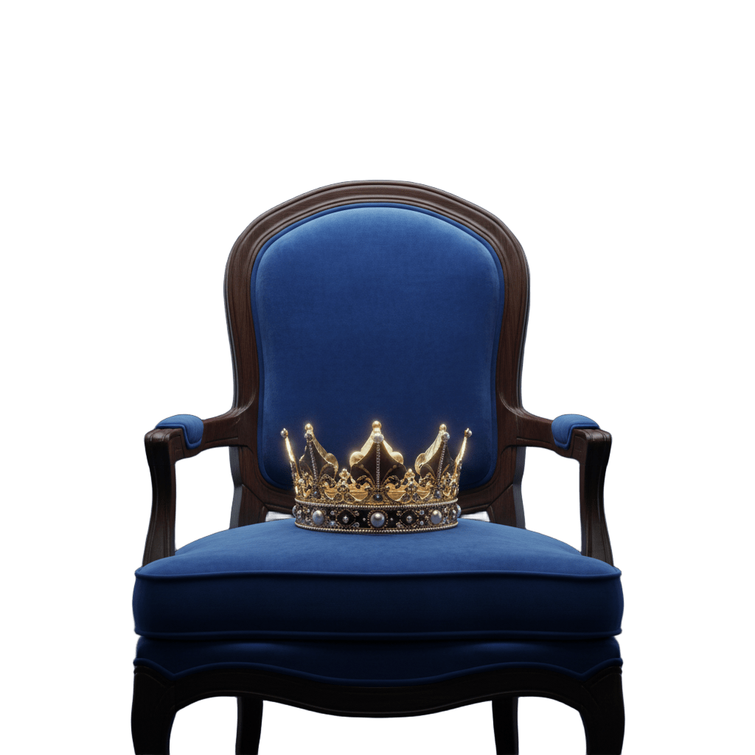

MISUO
مسيو

Overview

ask-question
MISUO
مسيو
Ask questions (Kpi)
1

Home

Sum Of Sales
Count Of Orders
Avg Of Sales
% Of Status

Data Source

 | Sum of إجمالى المبيعات |  | count of orders |  |  | Average of sales | Row Labels | % of status
 | $1,163,380 |  | 118 |  |  | $10,404 | تم التسليم بعد الميعاد | 42%
 |  |  |  |  |  |  | تم التسليم فى الميعاد | 3%
 |  |  |  |  |  |  | تم التسليم قبل الميعاد | 38%
Dashbourd
 |  |  |  |  |  |  | فشل التسليم | 16%
City By Sales
 |  |  |  |  |  |  | Grand Total | 100%
Category By Sales
Color By Sales

Count Of Category By Platform

Refresh
 | Row Labels | Sum of إجمالى المبيعات | Row Labels | Sum of إجمالى المبيعات | Row Labels | Sum of إجمالى المبيعات
 | سرير | $788,035 | اسود | $587,622 | القاهرة | $749,620
 | كنبه | $219,235 | ابيض | $375,957 | الجيزة | $246,485
 | ترابيزه | $115,510 | رمادى | $82,208 | السويس | $62,151 | Row Labels | Sum of الكميات المباعه
 | ركنة | $22,000 | ملون | $27,572 | الأسكندرية | $39,857 | هومزمارت | 78
 | كرسى | $18,600 | بينك | $25,798 | القليوبية | $32,628 | منزلي | 2
 | Grand Total | $1,163,380 | بنفسجى | $25,244 | الغردقة | $19,641 | كيمت | 1
Full Screen
 |  |  | ازرق | $18,316 | أسيوط | $12,999 | فيسبوك | 2
Count Of Client And company
 |  |  | دهبي | $15,528 | مطروح | $0 | شيك هومز | 13
 |  |  | نبيتى | $5,135 | Grand Total | $1,163,380 | تاكي | 8
 |  |  | Grand Total | $1,163,380 |  |  | اوسكار ريتن | 11
 |  |  |  |  |  |  | السويس | 3
...
 | Row Labels | Sum of نوع العميل بدون تكرار
 | شخص | 72
 | شركة | 4
 | Grand Total | 76
...

Data Source
2 | رقم العملية | رقم الطلب | إسم العميل | نوع العميل | نوع العميل بدون تكرار | العنوان
1 | 1 | 11 | خالد عبد القوى | شخص | 1 | العجوزه
2 | 2 | 22 | محمود | شخص | 1 | سموحه
3 | 3 | 33 | سعيد | شخص | 1 | سيدى عبد الرحمن - الساحل الشمالى
Home
4 | 4 | 44 | ساندرا | شخص | 1 | الغردقه
5 | 5 | 55 | زينا | شخص | 1 | سيدى عبد الرحمن - الساحل الشمالى
6 | 6 | 66 | شيك هومز | شركة | 1 | مخزن شيك هومز
7 | 7 | 77 | احمد | شخص | 1 | التجمع الخامس
8 | 8 | 88 | يالماز | شخص | 1 | أكتوبر الجيزة
9 | 9 | 99 | تاكي | شركة | 1 | العباسيه
Dashbourd
11 | 12 | 122 | تاكي | شركة | 0 | العباسيه
12 | 13 | 133 | على رشوان | شخص | 1 | مصر الجديده
13 | 1404561 | 1199284 | احمد فخرى | شخص | 1 | أكتوبر
14 | 1401137 | 1197500 | لينا | شخص | 1 | المقطم
15 | 15 | 155 | فيصل نعيم | شخص | 1 | التجمع الخامس
16 | 1400149 | 1196947 | الكافى | شخص | 1 | مدينه نصر
Ask Question
17 | 1408099 | 1201057 | احمد | شخص | 0 | القاهرة الجديده
18 | 16 | 166 | تاكي | شركة | 0 | العباسيه
19 | 1408098 | 1201057 | احمد | شخص | 0 | القاهرة الجديده
20 | 1408100 | 1201057 | احمد | شخص | 0 | القاهرة الجديده
21 | 1408101 | 1201057 | احمد | شخص | 0 | القاهرة الجديده
22 | 1513856 | 1231946 | صفاء | شخص | 1 | المعادى
Refresh
23 | 1411691 | 1202775 | حسن حازم | شخص | 1 | أكتوبر
24 | 17 | 177 | شيك هومز | شركة | 0 | مخزن شيك هومز
25 | 18 | 188 | شيك هومز | شركة | 0 | مخزن شيك هومز
26 | 20 | 200 | اوسكار راتن | شركة | 1 | مخزن اوسكار في القناطر
27 | 23 | 233 | اوسكار راتن | شركة | 0 | مخزن اوسكار في القناطر
28 | 1509211 | 1230837 | صفاء الحكيم | شخص | 1 | العين السخنه
Full Screen
29 | 1536687 | 1237682 | يوسف شناوى | شخص | 1 | الابراهيميه . الإسكندرية
30 | 1520537 | 1233624 | حاتم العيسوي | شخص | 1 | أكتوبر الجيزة
31 | 1422998 | 1207350 | رنا | شخص | 1 | القطاميه
32 | 24 | 244 | عبير نور الدين | شخص | 1 | ١٨ شارع البحيري بولاق الدكرور الجيزة
33 | 1459790 | 1218257 | اسراء ابو العنين | شخص | 1 | القاهرة الجديده
34 | 1455486 | 1217163 | وائل صادق | شخص | 1 | القاهرة الجديده
35 | 1504407 | 1229760 | حسن مغرب | شخص | 1 | أكتوبر الجيزة
36 | 1423361 | 1207484 | على السيد | شخص | 1 | الشروق القاهرة
37 | 1415725 | 1204732 | هشام بسيونى | شخص | 1 | حدايق الاهرام
38 | 1415726 | 1204732 | هشام بسيونى | شخص | 0 | حدايق الاهرام
39 | 1499397 | 1228586 | احمد | شخص | 0 | الشروق
40 | 1458696 | 1217982 | ساره وجيه | شخص | 1 | الغردقه
41 | 1480814 | 1223964 | مها | شخص | 1 | لافيستا العين السخنه
42 | 1492471 | 1227052 | بسام الشربينى | شخص | 1 | أكتوبر الجيزة
43 | 1507912 | 1230527 | هبه عبد الفتاح | شخص | 1 | القاهرة الجديده
44 | 1525747 | 1234936 | اسراء ابراهيم | شخص | 1 | أكتوبر الجيزة
...

Dashboard
1

MISUO
مسيو

 | مسيو

Customers And Company
 | Total
شخص | 72
شركة | 4
Home
City By Sales
 | Total
القاهرة | $749,620
الجيزة | $246,485
السويس | $62,151
الأسكندرية | $39,857
القليوبية | $32,628
الغردقة | $19,641
أسيوط | $12,999
مطروح | $0
Best Color Sold
 | Total
اسود | $587,622
ابيض | $375,957
رمادى | $82,208
ملون | $27,572
بينك | $25,798
بنفسجى | $25,244
ازرق | $18,316
دهبي | $15,528
نبيتى | $5,135

Data Source

Ask Question
118
Total Orders
Best Category Sold
 | Total
سرير | $788,035
كنبه | $219,235
ترابيزه | $115,510
ركنة | $22,000
كرسى | $18,600
Delivery Status
 | Total
تم التسليم بعد الميعاد | 42%
تم التسليم فى الميعاد | 3%
تم التسليم قبل الميعاد | 38%
فشل التسليم | 16%
Units Sold by Platform
 | Total
هومزمارت | 78
منزلي | 2
كيمت | 1
فيسبوك | 2
شيك هومز | 13
تاكي | 8
اوسكار ريتن | 11
السويس | 3
Total Quantity
137

Refresh
Sold Units
118

UnSold Units
19

Avg Sales
$10,404
Full Screen
Total Sales
$1,163,380

Failed Sales
$218,529

